記入用
 |  |  |  |  |  |  |  |  | PJNo.
アスベスト含有分析依頼書
Excelデータをメールに添付の形式でご送付願います
弊社と直接お取引いただく貴社名をお書きください。
お客様がご依頼を受けられている先の会社様名ではございません。
当該案件につきまして弊社よりお問合せをさせていただく場合がございます。日中ご連絡のつきます電話番号をご記入願います。
＊検体発送前には事前にメール連絡(Ecxel形式)をお願い致します
メール送付先： |  |  | mg-uketsuke@kankyo-research.co.jp |  |  |  |  |  |  |  |  |  | ＊建材の種類・検体数により納期変動の可能性があります
依頼書の※印の項目はご記入必須となります。 |  |  |  |  |  |  |  |  | ご記入日 |  |  | 月 |  | 日 | 到着予定日 （弊社土日祝休み) |  |  |  |  |  | 月 |  | 日

貴社情報 | ※貴社名 |  |  |  |  |  |  |  |  |  |  |  | (部署名)

 | ※住所 【ア】 |  | 〒 |  | －

【ア】もしくは【イ】をご選択されたうえで部数が未記入の場合は、２部ご送付いたします。
 | ※ご担当者 |  |  |  |  |  |  |  |  |  |  | 様 | ※連絡先 TEL |  | （ |  |  | ） |  |  | －

送付先情報 | ※報告先 ﾒｰﾙｱﾄﾞﾚｽ

報告書もしくは請求書を現場事務所や他部署等へご送付を希望されるときは、こちらにお届け先をご記入願います。
 | ※報告書 |  |  | PDFのみをご担当者へメール |  |  |  |  |  |  |  |  | 部数 【 |  |  | 】 | ※請求書 |  |  |  | 【ア】へ送付
 |  |  |  | 【ア】へ送付(紙媒体) |  |  |  | 【イ】へ送付(紙媒体) |  |  |  | ➡ |  |  |  |  |  |  |  |  | 【イ】へ送付
 | 送付先 【イ】 |  | 〒 |  | － |  |  |  |  |  |  |  | ［宛名］
 |  |  | [住所]
 |  |  |  |  |  |  |  |  |  |  |  |  | [連絡先]
報告書記載情報 | ※件名
①～⑤の項目は、ご記載いただいたもののみ報告書に掲載いたします。
請求上の工事コードがある場合や、報告先のメールアドレスが入りきらない場合などは、備考欄にご記入願います。
 | ①宛名

 | ②現場住所

★判定方法はアスベスト分析マニュアル
【第2版】（厚生労働省）に準拠
参考：推定質量分率 ①無検出 ②検出（1～2本検出）
③0.1～5％ ④5～50％ ⑤50～100％
 | ③採取日 |  |  |  |  | ④採取会社 |  |  |  |  |  |  |  |  | ⑤採取者

備考

ご記入に際しまして右側に記載の注意事項(または記入例)を必ずお読みください
※判定方法 | 定性分析 （アスベスト含有の有無のみ） |  |  |  |  |  |  |  |  |  |  | 含有率が必要な 場合は右へチェック |  |  | 定量分析（含有率まで）
繊維写真、断面写真のご説明につきましては［弊社の標準仕様］タブにそれぞれの写真掲載と共に記載がございます。ご希望がある場合は漏れなくチェックを入れてください。分析結果が非含有の場合でも断面写真をご希望の場合は、必ずチェックをお願いします。
必ずプルダウンにて「〇」か「×」をご選択ください。
層別分析…層が確認できた検体のみ実施可能
弊社標準仕様にて層別分析を行う建材は［仕上塗材］［床材］の2種類となります。無記入の場合は、別シートの［弊社の標準仕様］に沿っての判断、対応といたします。
断面写真…層別分析を実施出来た検体のみ撮影が可能
検体の状態によってはご希望に添えない場合がありますことをご承知おきください。［仕上塗材］付着建材、且つ［アスベスト含有あり］の場合においてのみ、断面写真は無料にて標準添付いたします。
その他建材でご希望の場合は有料（1,000円/検体･税別）となります。
試料情報（室名・部位・建材名）につきましては、お客様がご記入されたとおりに報告書に記載いたします。
また［お客様にて採取］の観点から、弊社にて建材種類の特定は致しかねますのでご了承願います。
➡
 | JIS A 1481-1 偏光顕微鏡法（推定質量分率を含む） |  |  |  |  |  |  |  |  |  |  |  |  |  | JIS A 1481-5 X線回折法

➡
 | JIS A 1481-2 位相差・分散顕微鏡法 |  |  |  |  |  |  |  |  |  |  |  |  |  | JIS A 1481-3 X線回折法

繊維写真 |  |  | 【別途料金】 1,000円(税別)／1検体 含有有無に関わらず添付
非含有時の 断面写真 |  |  | 【別途料金】 1,000円(税別)／1検体 含有無しの場合でも添付を希望する場合
※試料情報 | 試料 番号 | 室名 (「2F事務室」など) |  |  |  | 部位 (「天井」「床」など) |  |  |  | 建材名 (「ﾎﾞｰﾄﾞ」「吹付材」など) |  |  |  |  | 層別分析 ご希望有無 |  | 含有時断面写真ご希望有無 |  | 備考

 | 1

 | 2

 | 3

 | 4

 | 5

 | 弊社使用欄 |  |  |  |  |  |  |  |  |  |  |  |  |  |  |  |  |  |  |  | 受付担当者
 | ご予約 |  | 受付日 |  |  | 月 |  |  | 日 | AM | 速報日 |  |  |  |  | 月 |  |  |  | 日

 | あり ・ なし |  |  |  |  |  |  |  |  | PM

 |  |  |  |  |  |  |  |  |  |  |  |  |  |  |  |  |  |  |  |  |  |  | 2022.10_改訂版

※6検体以上のご依頼の際はこちらにご記入ください。
 |  |  |  |  |  |  |  |  | PJNo.
アスベスト含有分析依頼書

貴社名 |  |  |  |  |  |  |  |  |  |  | ご担当者 |  |  |  |  |  |  |  |  |  |  | 様

件名

※判定方法 | 定性分析 （アスベスト含有の有無のみ） |  |  |  |  |  |  |  |  |  |  | 含有率が必要な 場合は右へチェック |  |  | 定量分析（含有率まで）

➡
 | JIS A 1481-1 偏光顕微鏡法（推定質量分率を含む） |  |  |  |  |  |  |  |  |  |  |  |  |  | JIS A 1481-5 X線回折法

➡
 | JIS A 1481-2 位相差・分散顕微鏡法 |  |  |  |  |  |  |  |  |  |  |  |  |  | JIS A 1481-3 X線回折法

繊維写真 |  |  | 必要な場合はチェックをお願いいたします 【別途料金】1,000円(税別)／1検体

※試料情報 | 試料 番号 | 室名 (「2F事務室」など) |  |  |  | 部位 (「天井」「床」など) |  |  |  | 建材名 (「ﾎﾞｰﾄﾞ」「吹付材」など) |  |  |  |  | 層別分析 ご希望有無 |  | 含有時断面写真ご希望有無 |  | 備考

 | 6

 | 7

 | 8

 | 9

 | 10

 | 11

 | 12

 | 13

 | 14

 | 15

 | 16

 | 17

 | 18

 | 19

 | 20

 | 21

 | 22

 | 23

 | 24

 | 25

【 検体の送付、並びに各種お問い合わせは下記までお願い申し上げます。 】

 |  | 〒192-0054 東京都八王子市小門町6-22

 | ◆環境リサーチ株式会社 技術センター 営業部 TEL：042-698-0055

弊社使用欄 |  |  |  |  |  |  |  |  |  |  |  |  |  |  |  |  |  |  |  |  | 受付担当者
受付日 |  |  |  | 月 |  | 日 | AM ・ PM |  |  | 速報日 |  |  |  |  |  | 月 |  |  |  | 日

 |  |  |  |  |  |  |  |  |  |  |  |  |  |  |  |  |  |  |  |  |  |  | 2022.10_改訂版

※26検体以上のご依頼の際はこちらにご記入ください。
 |  |  |  |  |  |  |  |  | PJNo.
アスベスト含有分析依頼書

貴社名 |  |  |  |  |  |  |  |  |  |  | ご担当者 |  |  |  |  |  |  |  |  |  |  | 様

件名

※判定方法 | 定性分析 （アスベスト含有の有無のみ） |  |  |  |  |  |  |  |  |  |  | 含有率が必要な 場合は右へチェック |  |  | 定量分析（含有率まで）

➡
 | JIS A 1481-1 偏光顕微鏡法（推定質量分率を含む） |  |  |  |  |  |  |  |  |  |  |  |  |  | JIS A 1481-5 X線回折法

➡
 | JIS A 1481-2 位相差・分散顕微鏡法 |  |  |  |  |  |  |  |  |  |  |  |  |  | JIS A 1481-3 X線回折法

繊維写真 |  |  | 必要な場合はチェックをお願いいたします 【別途料金】1,000円(税別)／1検体

※試料情報 | 試料 番号 | 室名 (「2F事務室」など) |  |  |  | 部位 (「天井」「床」など) |  |  |  | 建材名 (「ﾎﾞｰﾄﾞ」「吹付材」など) |  |  |  |  | 層別分析 ご希望有無 |  | 含有時断面写真ご希望有無 |  | 備考

 | 26

 | 27

 | 28

 | 29

 | 30

 | 31

 | 32

 | 33

 | 34

 | 35

 | 36

 | 37

 | 38

 | 39

 | 40

 | 41

 | 42

 | 43

 | 44

 | 45

【 検体の送付、並びに各種お問い合わせは下記までお願い申し上げます。 】

 |  | 〒192-0054 東京都八王子市小門町6-22

 | ◆環境リサーチ株式会社 技術センター 営業部 TEL：042-698-0055

弊社使用欄 |  |  |  |  |  |  |  |  |  |  |  |  |  |  |  |  |  |  |  |  | 受付担当者
受付日 |  |  |  | 月 |  | 日 | AM ・ PM |  |  | 速報日 |  |  |  |  |  | 月 |  |  |  | 日

 |  |  |  |  |  |  |  |  |  |  |  |  |  |  |  |  |  |  |  |  |  |  | 2022.10_改訂版

※46検体以上のご依頼の際はこちらにご記入ください。
 |  |  |  |  |  |  |  |  | PJNo.
アスベスト含有分析依頼書

貴社名 |  |  |  |  |  |  |  |  |  |  | ご担当者 |  |  |  |  |  |  |  |  |  |  | 様

件名

※判定方法 | 定性分析 （アスベスト含有の有無のみ） |  |  |  |  |  |  |  |  |  |  | 含有率が必要な 場合は右へチェック |  |  | 定量分析（含有率まで）

➡
 | JIS A 1481-1 偏光顕微鏡法（推定質量分率を含む） |  |  |  |  |  |  |  |  |  |  |  |  |  | JIS A 1481-5 X線回折法

➡
 | JIS A 1481-2 位相差・分散顕微鏡法 |  |  |  |  |  |  |  |  |  |  |  |  |  | JIS A 1481-3 X線回折法

繊維写真 |  |  | 必要な場合はチェックをお願いいたします 【別途料金】1,000円(税別)／1検体

※試料情報 | 試料 番号 | 室名 (「2F事務室」など) |  |  |  | 部位 (「天井」「床」など) |  |  |  | 建材名 (「ﾎﾞｰﾄﾞ」「吹付材」など) |  |  |  |  | 層別分析 ご希望有無 |  | 含有時断面写真ご希望有無 |  | 備考

 | 46

 | 47

 | 48

 | 49

 | 50

 | 51

 | 52

 | 53

 | 54

 | 55

 | 56

 | 57

 | 58

 | 59

 | 60

 | 61

 | 62

 | 63

 | 64

 | 65

【 検体の送付、並びに各種お問い合わせは下記までお願い申し上げます。 】

 |  | 〒192-0054 東京都八王子市小門町6-22

 | ◆環境リサーチ株式会社 技術センター 営業部 TEL：042-698-0055

弊社使用欄 |  |  |  |  |  |  |  |  |  |  |  |  |  |  |  |  |  |  |  |  | 受付担当者
受付日 |  |  |  | 月 |  | 日 | AM ・ PM |  |  | 速報日 |  |  |  |  |  | 月 |  |  |  | 日

 |  |  |  |  |  |  |  |  |  |  |  |  |  |  |  |  |  |  |  |  |  |  | 2022.10_改訂版

※66検体以上のご依頼の際はこちらにご記入ください。
 |  |  |  |  |  |  |  |  | PJNo.
アスベスト含有分析依頼書

貴社名 |  |  |  |  |  |  |  |  |  |  | ご担当者 |  |  |  |  |  |  |  |  |  |  | 様

件名

※判定方法 | 定性分析 （アスベスト含有の有無のみ） |  |  |  |  |  |  |  |  |  |  | 含有率が必要な 場合は右へチェック |  |  | 定量分析（含有率まで）

➡
 | JIS A 1481-1 偏光顕微鏡法（推定質量分率を含む） |  |  |  |  |  |  |  |  |  |  |  |  |  | JIS A 1481-5 X線回折法

➡
 | JIS A 1481-2 位相差・分散顕微鏡法 |  |  |  |  |  |  |  |  |  |  |  |  |  | JIS A 1481-3 X線回折法

繊維写真 |  |  | 必要な場合はチェックをお願いいたします 【別途料金】1,000円(税別)／1検体

※試料情報 | 試料 番号 | 室名 (「2F事務室」など) |  |  |  | 部位 (「天井」「床」など) |  |  |  | 建材名 (「ﾎﾞｰﾄﾞ」「吹付材」など) |  |  |  |  | 層別分析 ご希望有無 |  | 含有時断面写真ご希望有無 |  | 備考

 | 66

 | 67

 | 68

 | 69

 | 70

 | 71

 | 72

 | 73

 | 74

 | 75

 | 76

 | 77

 | 78

 | 79

 | 80

 | 81

 | 82

 | 83

 | 84

 | 85

【 検体の送付、並びに各種お問い合わせは下記までお願い申し上げます。 】

 |  | 〒192-0054 東京都八王子市小門町6-22

 | ◆環境リサーチ株式会社 技術センター 営業部 TEL：042-698-0055

弊社使用欄 |  |  |  |  |  |  |  |  |  |  |  |  |  |  |  |  |  |  |  |  | 受付担当者
受付日 |  |  |  | 月 |  | 日 | AM ・ PM |  |  | 速報日 |  |  |  |  |  | 月 |  |  |  | 日

 |  |  |  |  |  |  |  |  |  |  |  |  |  |  |  |  |  |  |  |  |  |  | 2022.10_改訂版

※86検体以上のご依頼の際はこちらにご記入ください。依頼書が足りない場合はご連絡をお願いします。
 |  |  |  |  |  |  |  |  | PJNo.
アスベスト含有分析依頼書

貴社名 |  |  |  |  |  |  |  |  |  |  | ご担当者 |  |  |  |  |  |  |  |  |  |  | 様

件名

※判定方法 | 定性分析 （アスベスト含有の有無のみ） |  |  |  |  |  |  |  |  |  |  | 含有率が必要な 場合は右へチェック |  |  | 定量分析（含有率まで）

➡
 | JIS A 1481-1 偏光顕微鏡法（推定質量分率を含む） |  |  |  |  |  |  |  |  |  |  |  |  |  | JIS A 1481-5 X線回折法

➡
 | JIS A 1481-2 位相差・分散顕微鏡法 |  |  |  |  |  |  |  |  |  |  |  |  |  | JIS A 1481-3 X線回折法

繊維写真 |  |  | 必要な場合はチェックをお願いいたします 【別途料金】1,000円(税別)／1検体

※試料情報 | 試料 番号 | 室名 (「2F事務室」など) |  |  |  | 部位 (「天井」「床」など) |  |  |  | 建材名 (「ﾎﾞｰﾄﾞ」「吹付材」など) |  |  |  |  | 層別分析 ご希望有無 |  | 含有時断面写真ご希望有無 |  | 備考

 | 86

 | 87

 | 88

 | 89

 | 90

 | 91

 | 92

 | 93

 | 94

 | 95

 | 96

 | 97

 | 98

 | 99

 | 100

 | 101

 | 102

 | 103

 | 104

 | 105

【 検体の送付、並びに各種お問い合わせは下記までお願い申し上げます。 】

 |  | 〒192-0054 東京都八王子市小門町6-22

 | ◆環境リサーチ株式会社 技術センター 営業部 TEL：042-698-0055

弊社使用欄 |  |  |  |  |  |  |  |  |  |  |  |  |  |  |  |  |  |  |  |  | 受付担当者
受付日 |  |  |  | 月 |  | 日 | AM ・ PM |  |  | 速報日 |  |  |  |  |  | 月 |  |  |  | 日

 |  |  |  |  |  |  |  |  |  |  |  |  |  |  |  |  |  |  |  |  |  |  | 2022.10_改訂版

記入例
 |  |  |  |  |  |  |  |  |  | PJNo.
アスベスト含有分析依頼書
Excelデータをメールに添付の形式でご送付願います
弊社と直接お取引いただく貴社名をお書きください。
お客様がご依頼を受けられている先の会社様名ではございません。
当該案件につきまして弊社よりお問合せをさせていただく場合がございます。日中ご連絡のつきます電話番号をご記入願います。
＊検体発送前には事前にメール連絡(Ecxel形式)をお願い致します
メール送付先： |  |  |  | mg-uketsuke@kankyo-research.co.jp |  |  |  |  |  |  |  |  |  | ＊建材の種類・検体数により納期変動の可能性があります
依頼書の※印の項目はご記入必須となります。 |  |  |  |  |  |  |  |  |  | ご記入日 |  | 10 | 月 | 25 | 日 | 到着予定日 （弊社土日祝休み) |  |  |  |  | 10 | 月 | 26 | 日

貴社情報 | ※貴社名 |  |  | 環境リサーチ株式会社 |  |  |  |  |  |  |  |  |  | (部署名) |  | 技術センター

 | ※住所 【ア】 |  |  | 〒 | 192 | － | 0054
 |  |  |  | 東京都八王子市小門町6-22

【ア】もしくは【イ】をご選択されたうえで部数が未記入の場合は、２部ご送付いたします。
 | ※ご担当者 |  |  | 環境 太郎 |  |  |  |  |  |  |  |  | 様 | ※連絡先 TEL |  | （ | 080 |  | ） | 〇×△□ |  | － | ×◇〇□

✓
✓
報告書もしくは請求書を現場事務所や他部署等へご送付を希望されるときは、こちらにお届け先をご記入願います。
送付先情報 | ※報告先 ﾒｰﾙｱﾄﾞﾚｽ |  |  | mg-uketsuke@kankyo-research.co.jp
 |  |  |  | mg-toukatsu@kankyo-research.co.jp
 | ※報告書 |  |  |  | PDFのみをご担当者へメール |  |  |  |  |  |  |  |  | 部数 【 |  |  | 】 | ※請求書 |  |  |  | 【ア】へ送付
 |  |  |  |  | 【ア】へ送付(紙媒体) |  |  |  | 【イ】へ送付(紙媒体) |  |  |  | ➡ |  |  |  |  |  |  |  |  | 【イ】へ送付
 | 送付先 【イ】 |  |  | 〒 |  | － |  |  |  |  |  |  |  | ［宛名］
 |  |  |  | [住所]
 |  |  |  |  |  |  |  |  |  |  |  |  |  | [連絡先]
報告書記載情報 | ※件名 |  |  | 駅前商業施設改修に伴う解体及び耐震工事
①～⑤の項目は、ご記載いただいたもののみ報告書に掲載いたします。
請求上の工事コードがある場合や、報告先のメールアドレスが入りきらない場合などは、備考欄にご記入願います。
 | ①宛名 |  |  | 八王子市長

 | ②現場住所 |  |  | 東京都八王子市朝日町1-1-1

★判定方法はアスベスト分析マニュアル
【第2版】（厚生労働省）に準拠
参考：推定質量分率 ①無検出 ②検出（1～2本検出）
③0.1～5％ ④5～50％ ⑤50～100％
 | ③採取日 |  |  | 2022-10-24 |  |  | ④採取会社 |  |  | 小門建設㈱ |  |  |  |  |  | ⑤採取者 |  |  |  | 小門 次郎

備考

ご記入に際しまして右側に記載の注意事項(または記入例)を必ずお読みください
※判定方法 | 定性分析 （アスベスト含有の有無のみ） |  |  |  |  |  |  |  |  |  |  |  | 含有率が必要な 場合は右へチェック |  |  | 定量分析（含有率まで）
繊維写真、断面写真のご説明につきましては［弊社の標準仕様］タブにそれぞれの写真掲載と共に記載がございます。ご希望がある場合は漏れなくチェックを入れてください。分析結果が非含有の場合でも断面写真をご希望の場合は、必ずチェックをお願いします。
必ずプルダウンにて「〇」か「×」をご選択ください。
層別分析…層が確認できた検体のみ実施可能
弊社標準仕様にて層別分析を行う建材は［仕上塗材］［床材］の2種類となります。無記入の場合は、別シートの［弊社の標準仕様］に沿っての判断、対応といたします。
断面写真…層別分析を実施出来た検体のみ撮影が可能
検体の状態によってはご希望に添えない場合がありますことをご承知おきください。［仕上塗材］付着建材、且つ［アスベスト含有あり］の場合においてのみ、断面写真は無料にて標準添付いたします。
その他建材でご希望の場合は有料（1,000円/検体･税別）となります。
試料情報（室名・部位・建材名）につきましては、お客様がご記入されたとおりに報告書に記載いたします。
また［お客様にて採取］の観点から、弊社にて建材種類の特定は致しかねますのでご了承願います。
✓
➡
 | JIS A 1481-1 偏光顕微鏡法（推定質量分率を含む） |  |  |  |  |  |  |  |  |  |  |  |  |  |  | JIS A 1481-5 X線回折法

➡
 | JIS A 1481-2 位相差・分散顕微鏡法 |  |  |  |  |  |  |  |  |  |  |  |  |  |  | JIS A 1481-3 X線回折法

繊維写真 |  |  |  | 【別途料金】 1,000円(税別)／1検体 含有有無に関わらず添付
非含有時の 断面写真 |  |  |  | 【別途料金】 1,000円(税別)／1検体 含有無しの場合でも添付を希望する場合
※試料情報 | 試料 番号 | 室名 (「2F事務室」など) |  |  |  |  | 部位 (「天井」「床」など) |  |  |  | 建材名 (「ﾎﾞｰﾄﾞ」「吹付材」など) |  |  |  |  | 層別分析 ご希望有無 |  | 含有時断面写真ご希望有無 |  | 備考

 | 1 | 本館 |  |  |  |  | 北面外壁 |  |  |  | 仕上塗材 |  |  |  |  | ○ |  | ○

 | 2 | 本館 |  |  |  |  | 西面外壁 |  |  |  | 吹付塗材 |  |  |  |  | ○ |  | ○

 | 3 | 本館 1階 |  |  |  |  | 床 |  |  |  | 巾木 |  |  |  |  | ○ |  | ×

 | 4 | 別館 地下1階 階段室 |  |  |  |  | 床 |  |  |  | Pﾀｲﾙ |  |  |  |  | ○ |  | ×

 | 5 | 別館 5階 ﾚｽﾄﾗﾝ |  |  |  |  | 天井 |  |  |  | 岩綿吸音板 |  |  |  |  | × |  | ×

 | 弊社使用欄 |  |  |  |  |  |  |  |  |  |  |  |  |  |  |  |  |  |  |  |  | 受付担当者
 | ご予約 |  |  | 受付日 |  |  | 月 |  |  | 日 | AM | 速報日 |  |  |  |  | 月 |  |  |  | 日

 | あり ・ なし |  |  |  |  |  |  |  |  |  | PM

 |  |  |  |  |  |  |  |  |  |  |  |  |  |  |  |  |  |  |  |  |  |  |  | 2022.10_改訂版

※6検体以上のご依頼の際はこちらにご記入ください。
 |  |  |  |  |  |  |  |  |  | PJNo.
アスベスト含有分析依頼書

貴社名 |  |  | 環境リサーチ株式会社 |  |  |  |  |  |  |  |  | ご担当者 |  |  | 環境 太郎 |  |  |  |  |  |  |  | 様

件名 |  |  | 駅前商業施設改修に伴う解体及び耐震工事

※判定方法 | 定性分析 （アスベスト含有の有無のみ） |  |  |  |  |  |  |  |  |  |  |  | 含有率が必要な 場合は右へチェック |  |  | 定量分析（含有率まで）

✓
➡
 | JIS A 1481-1 偏光顕微鏡法（推定質量分率を含む） |  |  |  |  |  |  |  |  |  |  |  |  |  |  | JIS A 1481-5 X線回折法

➡
 | JIS A 1481-2 位相差・分散顕微鏡法 |  |  |  |  |  |  |  |  |  |  |  |  |  |  | JIS A 1481-3 X線回折法

繊維写真 |  |  |  | 必要な場合はチェックをお願いいたします 【別途料金】1,000円(税別)／1検体

※試料情報 | 試料 番号 | 室名 (「2F事務室」など) |  |  |  |  | 部位 (「天井」「床」など) |  |  |  | 建材名 (「ﾎﾞｰﾄﾞ」「吹付材」など) |  |  |  |  | 層別分析 ご希望有無 |  | 含有時断面写真ご希望有無 |  | 備考

 | 6 | 本館 3階 非常階段室 |  |  |  |  | 天井 |  |  |  | 石膏ボード |  |  |  |  | × |  | ×

 | 7 | 本館 1階 化粧品販売ﾌﾛｱ |  |  |  |  | 壁 |  |  |  | PB+塗装 |  |  |  |  | ○ |  | ○

 | 8 | 別館 屋上ｶﾞｰﾃﾞﾝ |  |  |  |  | 床 |  |  |  | 防水材 |  |  |  |  | × |  | ×

 | 9

 | 10

 | 11

 | 12

 | 13

 | 14

 | 15

 | 16

 | 17

 | 18

 | 19

 | 20

 | 21

 | 22

 | 23

 | 24

 | 25

【 検体の送付、並びに各種お問い合わせは下記までお願い申し上げます。 】

 |  | 〒192-0054 東京都八王子市小門町6-22

 | ◆環境リサーチ株式会社 技術センター 営業部 TEL：042-698-0055

弊社使用欄 |  |  |  |  |  |  |  |  |  |  |  |  |  |  |  |  |  |  |  |  |  | 受付担当者
受付日 |  |  |  |  | 月 |  | 日 | AM ・ PM |  |  | 速報日 |  |  |  |  |  | 月 |  |  |  | 日

 |  |  |  |  |  |  |  |  |  |  |  |  |  |  |  |  |  |  |  |  |  |  |  | 2022.10_改訂版

※26検体以上のご依頼の際はこちらにご記入ください。
 |  |  |  |  |  |  |  |  |  | PJNo.
アスベスト含有分析依頼書

貴社名 |  |  | 環境リサーチ株式会社 |  |  |  |  |  |  |  |  | ご担当者 |  |  | 環境 太郎 |  |  |  |  |  |  |  | 様

件名 |  |  | 駅前商業施設改修に伴う解体及び耐震工事

※判定方法 | 定性分析 （アスベスト含有の有無のみ） |  |  |  |  |  |  |  |  |  |  |  | 含有率が必要な 場合は右へチェック |  |  | 定量分析（含有率まで）

➡
 | JIS A 1481-1 偏光顕微鏡法（推定質量分率を含む） |  |  |  |  |  |  |  |  |  |  |  |  |  |  | JIS A 1481-5 X線回折法

➡
 | JIS A 1481-2 位相差・分散顕微鏡法 |  |  |  |  |  |  |  |  |  |  |  |  |  |  | JIS A 1481-3 X線回折法

繊維写真 |  |  |  | 必要な場合はチェックをお願いいたします 【別途料金】1,000円(税別)／1検体

※試料情報 | 試料 番号 | 室名 (「2F事務室」など) |  |  |  |  | 部位 (「天井」「床」など) |  |  |  | 建材名 (「ﾎﾞｰﾄﾞ」「吹付材」など) |  |  |  |  | 層別分析 ご希望有無 |  | 含有時断面写真ご希望有無 |  | 備考

 | 26

 | 27

 | 28

 | 29

 | 30

 | 31

 | 32

 | 33

 | 34

 | 35

 | 36

 | 37

 | 38

 | 39

 | 40

 | 41

 | 42

 | 43

 | 44

 | 45

【 検体の送付、並びに各種お問い合わせは下記までお願い申し上げます。 】

 |  | 〒192-0054 東京都八王子市小門町6-22

 | ◆環境リサーチ株式会社 技術センター 営業部 TEL：042-698-0055

弊社使用欄 |  |  |  |  |  |  |  |  |  |  |  |  |  |  |  |  |  |  |  |  |  | 受付担当者
受付日 |  |  |  |  | 月 |  | 日 | AM ・ PM |  |  | 速報日 |  |  |  |  |  | 月 |  |  |  | 日

 |  |  |  |  |  |  |  |  |  |  |  |  |  |  |  |  |  |  |  |  |  |  |  | 2022.10_改訂版

※46検体以上のご依頼の際はこちらにご記入ください。
 |  |  |  |  |  |  |  |  |  | PJNo.
アスベスト含有分析依頼書

貴社名 |  |  | 環境リサーチ株式会社 |  |  |  |  |  |  |  |  | ご担当者 |  |  | 環境 太郎 |  |  |  |  |  |  |  | 様

件名 |  |  | 駅前商業施設改修に伴う解体及び耐震工事

※判定方法 | 定性分析 （アスベスト含有の有無のみ） |  |  |  |  |  |  |  |  |  |  |  | 含有率が必要な 場合は右へチェック |  |  | 定量分析（含有率まで）

➡
 | JIS A 1481-1 偏光顕微鏡法（推定質量分率を含む） |  |  |  |  |  |  |  |  |  |  |  |  |  |  | JIS A 1481-5 X線回折法

➡
 | JIS A 1481-2 位相差・分散顕微鏡法 |  |  |  |  |  |  |  |  |  |  |  |  |  |  | JIS A 1481-3 X線回折法

繊維写真 |  |  |  | 必要な場合はチェックをお願いいたします 【別途料金】1,000円(税別)／1検体

※試料情報 | 試料 番号 | 室名 (「2F事務室」など) |  |  |  |  | 部位 (「天井」「床」など) |  |  |  | 建材名 (「ﾎﾞｰﾄﾞ」「吹付材」など) |  |  |  |  | 層別分析 ご希望有無 |  | 含有時断面写真ご希望有無 |  | 備考

 | 46

 | 47

 | 48

 | 49

 | 50

 | 51

 | 52

 | 53

 | 54

 | 55

 | 56

 | 57

 | 58

 | 59

 | 60

 | 61

 | 62

 | 63

 | 64

 | 65

【 検体の送付、並びに各種お問い合わせは下記までお願い申し上げます。 】

 |  | 〒192-0054 東京都八王子市小門町6-22

 | ◆環境リサーチ株式会社 技術センター 営業部 TEL：042-698-0055

弊社使用欄 |  |  |  |  |  |  |  |  |  |  |  |  |  |  |  |  |  |  |  |  |  | 受付担当者
受付日 |  |  |  |  | 月 |  | 日 | AM ・ PM |  |  | 速報日 |  |  |  |  |  | 月 |  |  |  | 日

 |  |  |  |  |  |  |  |  |  |  |  |  |  |  |  |  |  |  |  |  |  |  |  | 2022.10_改訂版

※66検体以上のご依頼の際はこちらにご記入ください。
 |  |  |  |  |  |  |  |  |  | PJNo.
アスベスト含有分析依頼書

貴社名 |  |  | 環境リサーチ株式会社 |  |  |  |  |  |  |  |  | ご担当者 |  |  | 環境 太郎 |  |  |  |  |  |  |  | 様

件名 |  |  | 駅前商業施設改修に伴う解体及び耐震工事

※判定方法 | 定性分析 （アスベスト含有の有無のみ） |  |  |  |  |  |  |  |  |  |  |  | 含有率が必要な 場合は右へチェック |  |  | 定量分析（含有率まで）

➡
 | JIS A 1481-1 偏光顕微鏡法（推定質量分率を含む） |  |  |  |  |  |  |  |  |  |  |  |  |  |  | JIS A 1481-5 X線回折法

➡
 | JIS A 1481-2 位相差・分散顕微鏡法 |  |  |  |  |  |  |  |  |  |  |  |  |  |  | JIS A 1481-3 X線回折法

繊維写真 |  |  |  | 必要な場合はチェックをお願いいたします 【別途料金】1,000円(税別)／1検体

※試料情報 | 試料 番号 | 室名 (「2F事務室」など) |  |  |  |  | 部位 (「天井」「床」など) |  |  |  | 建材名 (「ﾎﾞｰﾄﾞ」「吹付材」など) |  |  |  |  | 層別分析 ご希望有無 |  | 含有時断面写真ご希望有無 |  | 備考

 | 66

 | 67

 | 68

 | 69

 | 70

 | 71

 | 72

 | 73

 | 74

 | 75

 | 76

 | 77

 | 78

 | 79

 | 80

 | 81

 | 82

 | 83

 | 84

 | 85

【 検体の送付、並びに各種お問い合わせは下記までお願い申し上げます。 】

 |  | 〒192-0054 東京都八王子市小門町6-22

 | ◆環境リサーチ株式会社 技術センター 営業部 TEL：042-698-0055

弊社使用欄 |  |  |  |  |  |  |  |  |  |  |  |  |  |  |  |  |  |  |  |  |  | 受付担当者
受付日 |  |  |  |  | 月 |  | 日 | AM ・ PM |  |  | 速報日 |  |  |  |  |  | 月 |  |  |  | 日

 |  |  |  |  |  |  |  |  |  |  |  |  |  |  |  |  |  |  |  |  |  |  |  | 2022.10_改訂版

※86検体以上のご依頼の際はこちらにご記入ください。依頼書が足りない場合はご連絡をお願いします。
 |  |  |  |  |  |  |  |  |  | PJNo.
アスベスト含有分析依頼書

貴社名 |  |  | 環境リサーチ株式会社 |  |  |  |  |  |  |  |  | ご担当者 |  |  | 環境 太郎 |  |  |  |  |  |  |  | 様

件名 |  |  | 駅前商業施設改修に伴う解体及び耐震工事

※判定方法 | 定性分析 （アスベスト含有の有無のみ） |  |  |  |  |  |  |  |  |  |  |  | 含有率が必要な 場合は右へチェック |  |  | 定量分析（含有率まで）

➡
 | JIS A 1481-1 偏光顕微鏡法（推定質量分率を含む） |  |  |  |  |  |  |  |  |  |  |  |  |  |  | JIS A 1481-5 X線回折法

➡
 | JIS A 1481-2 位相差・分散顕微鏡法 |  |  |  |  |  |  |  |  |  |  |  |  |  |  | JIS A 1481-3 X線回折法

繊維写真 |  |  |  | 必要な場合はチェックをお願いいたします 【別途料金】1,000円(税別)／1検体

※試料情報 | 試料 番号 | 室名 (「2F事務室」など) |  |  |  |  | 部位 (「天井」「床」など) |  |  |  | 建材名 (「ﾎﾞｰﾄﾞ」「吹付材」など) |  |  |  |  | 層別分析 ご希望有無 |  | 含有時断面写真ご希望有無 |  | 備考

 | 86

 | 87

 | 88

 | 89

 | 90

 | 91

 | 92

 | 93

 | 94

 | 95

 | 96

 | 97

 | 98

 | 99

 | 100

 | 101

 | 102

 | 103

 | 104

 | 105

【 検体の送付、並びに各種お問い合わせは下記までお願い申し上げます。 】

 |  | 〒192-0054 東京都八王子市小門町6-22

 | ◆環境リサーチ株式会社 技術センター 営業部 TEL：042-698-0055

弊社使用欄 |  |  |  |  |  |  |  |  |  |  |  |  |  |  |  |  |  |  |  |  |  | 受付担当者
受付日 |  |  |  |  | 月 |  | 日 | AM ・ PM |  |  | 速報日 |  |  |  |  |  | 月 |  |  |  | 日

 |  |  |  |  |  |  |  |  |  |  |  |  |  |  |  |  |  |  |  |  |  |  |  | 2022.10_改訂版

弊社の標準仕様
参考：繊維写真
≪ 弊社の標準仕様 ≫ 環境リサーチ株式会社
例 ①
例 ②
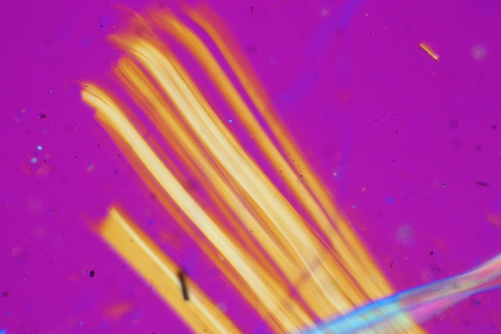
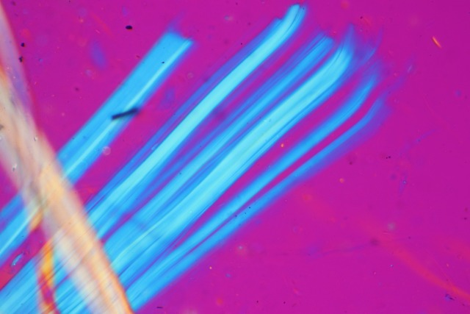
建材種別 | 層別分析対応【JIS A 1481-1のみ】 JIS A 1481-2（位相差分散顕微鏡法）では 対応できません |  | 断面写真撮影対象 |  | 繊維写真
 |  | 料金 | 【JIS A 1481-1＆層別実施可能建材のみ】 | 料金
 |  |  | 非含有時の場合もご希望があれば お申し出ください
仕上塗材 | 層ごとに分けて全層にて分析 （各層が明瞭であること） | 無料 | 含有ありの場合標準にて添付 | 無料 | オプション (有料)
 |  |  | 含有なしでもご希望がある場合はオプション | 有料
仕上塗材＋成形板 | 層ごとに分けて全層にて分析 （各層が明瞭であること） | 無料 | 含有ありの場合標準にて添付 | 無料
 |  |  | 含有なしでもご希望がある場合はオプション | 有料
床材＋接着剤 | 床材と接着剤を分けて分析 （接着剤が付着していること） | 無料 | （含有有無に関わらず） ご希望がある場合はオプション | 有料
成形板＋成形板 | まとめて分析 |  | （含有有無に関わらず） ご希望がある場合はオプション | 有料
参考：断面写真
 | 複数成形板を分けたい場合はオプション | 無料
仕上塗材の断面写真例
石膏ボードの断面写真例
石膏ボード＋クロス | まとめて分析 |  | （含有有無に関わらず） ご希望がある場合はオプション | 有料
 | 石膏ボードとクロスを分けたい場合はオプション | 無料
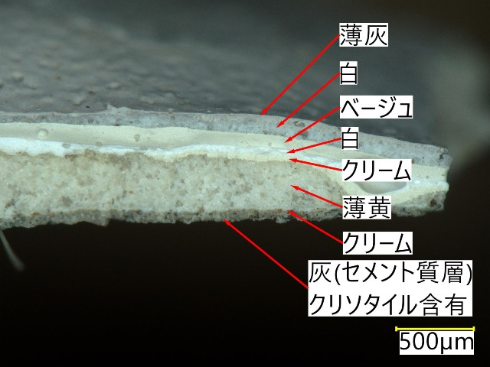
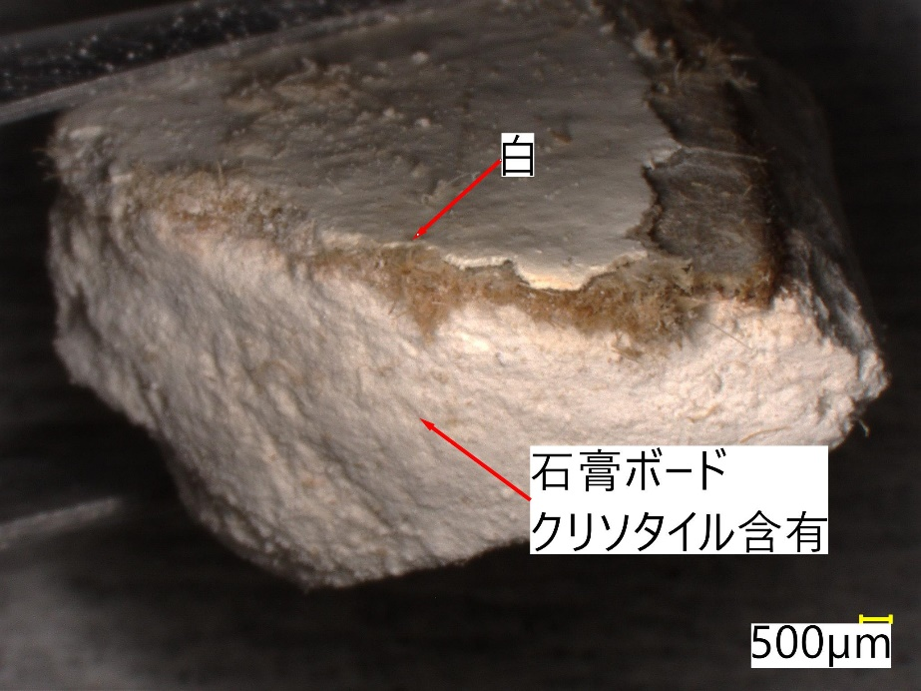
石膏ボード | まとめて分析 |  | （含有有無に関わらず） ご希望がある場合はオプション | 有料
 | 石膏ボードと紙を分けたい場合はオプション | 無料
その他建材 | まとめて分析 |  | （含有有無に関わらず） ご希望がある場合はオプション | 有料

１ 仕上塗材とは、吹付け、コテ塗り、ローラー塗りなどによって皮膜自体がテクスチャーを持つ仕上げを提供するものを指します。
保護または着色用の薄い皮膜は［塗料］を指し、［仕上塗材］には含みません。
仕上塗材としてご依頼をいただいても、弊社判断により層別分析の対象とならない場合がございます。
２ 上記にオプションと記してあるものは、ご希望の旨を必ず分析依頼書でお伝えください。（プルダウン及びチェック欄にて選択）
分析依頼書にて〇や×等の指示が無い場合は、弊社の標準仕様に基づいて分析を実施いたします。
3 報告書発送後の修正ご要望につきましては、内容により費用をご請求させていただきます。
 |  |  |  |  | 2022年10月作成

